配置ip
win+r

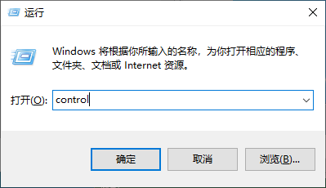

 | ncpa.cpl

打开控制面板，选择网络和共享中心



点击更改适配器设置

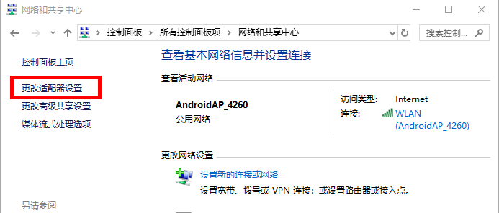

选择以太网，右键 - 属性

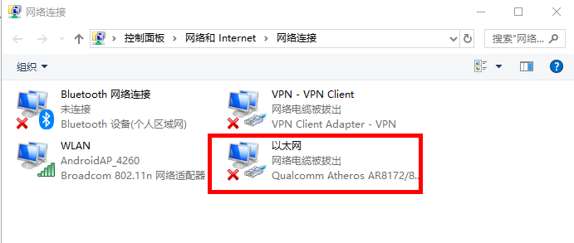

选择Internet协议版本4（TCP/IPv4），点击属性属性

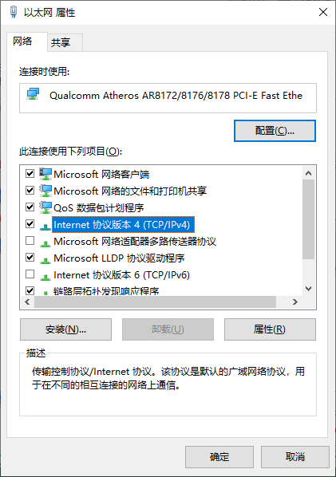

设置IP

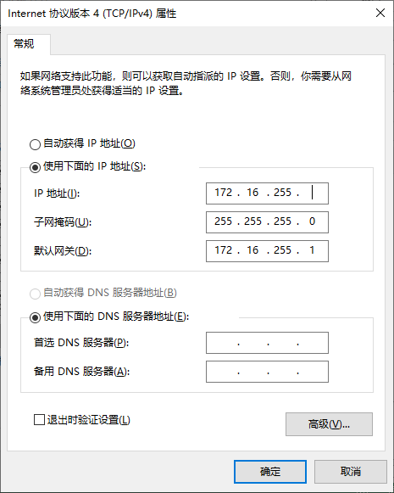

 | 这里填写自己的IP地址

Sheet1
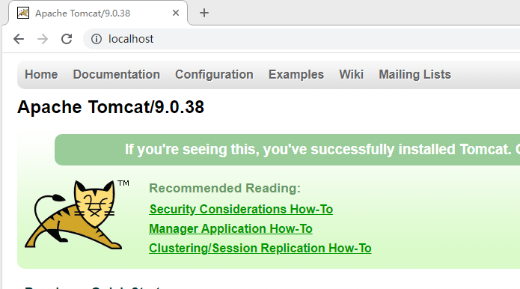
工具栏 | window -- pereferance

 |  | server

 |  | 点击 Add
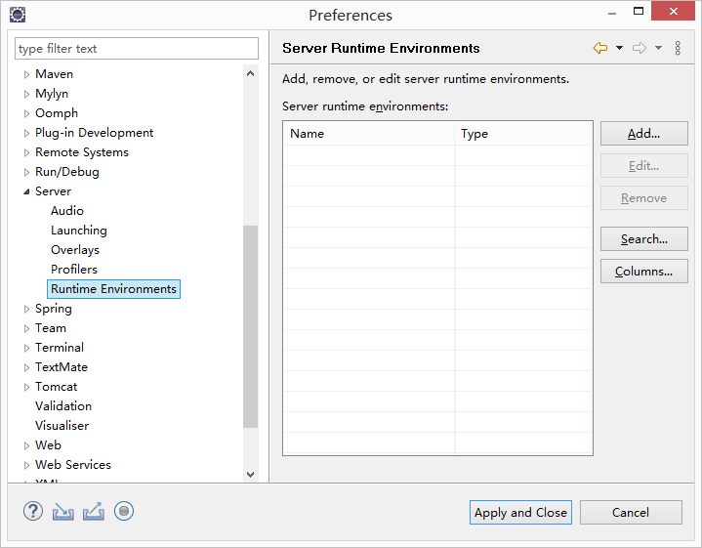

 |  | 选择tomcat版本 |  | 点击next

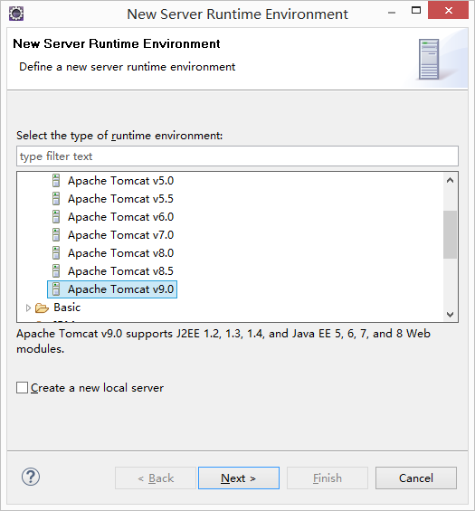

 |  | 选择tomcat安装目录，使用的jdk

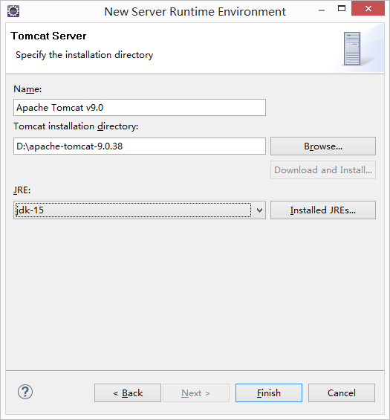

 |  | 点击 Apply and Close

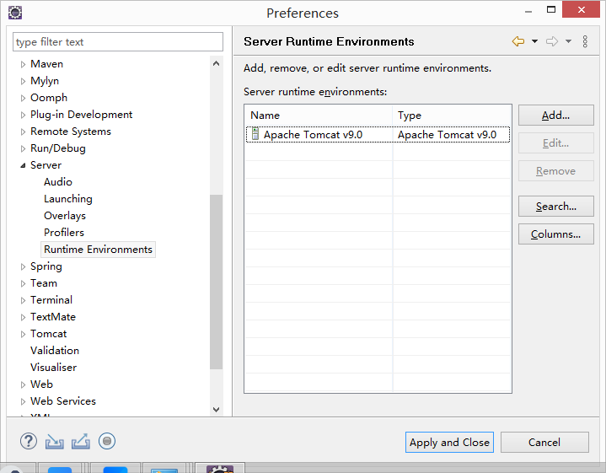

配置服务

 | 工具栏 | window -- Show View

 |  |  | servers |  | 如果没有 | 工具栏 | window -- Show View -- others

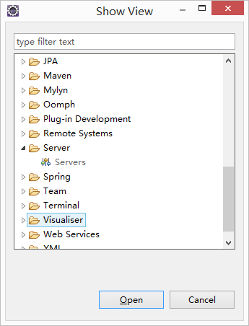

 |  | 点击链接

 |  | 选择tomcat版本

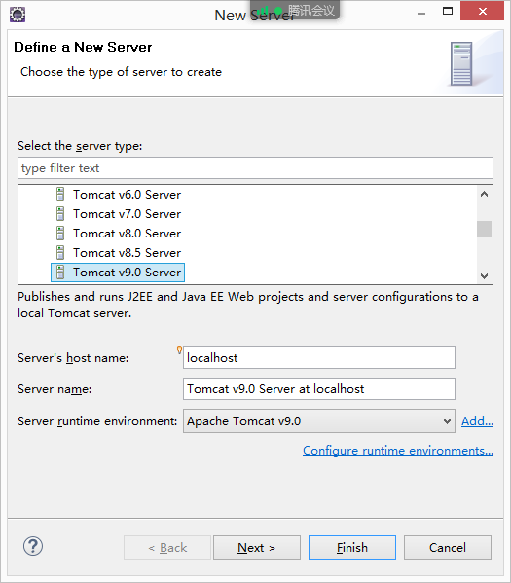

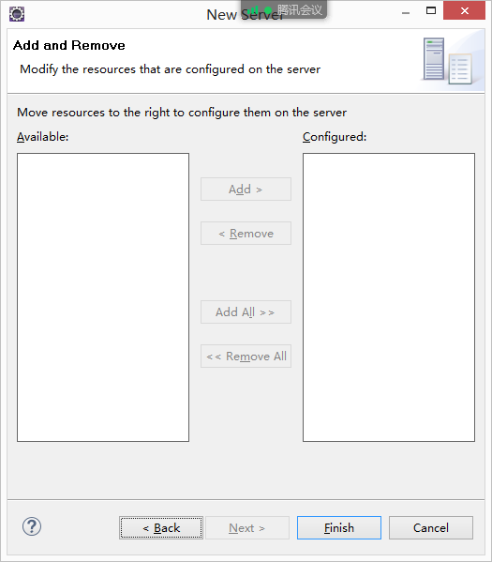

 |  | 点击Finish

 | 配置tomcat |  | 鼠标左键双击这里

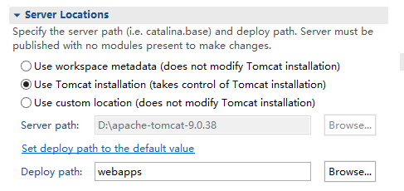

 |  |  |  |  |  |  |  | 选中

 |  |  |  |  |  |  |  | Tomcat安装位置

 |  |  |  |  |  |  |  | web部署包发布位置

 | 修改tomcat启动时间限制

 | 修改tomcat启动端口号

 | 保存配置 |  | ctrl + s

 | 右键 快捷菜单 选择 Start

 | 在控制台检查tomcat启动信息，如果没有异常，打开浏览器，访问 http://127.0.0.1:80

